Узб
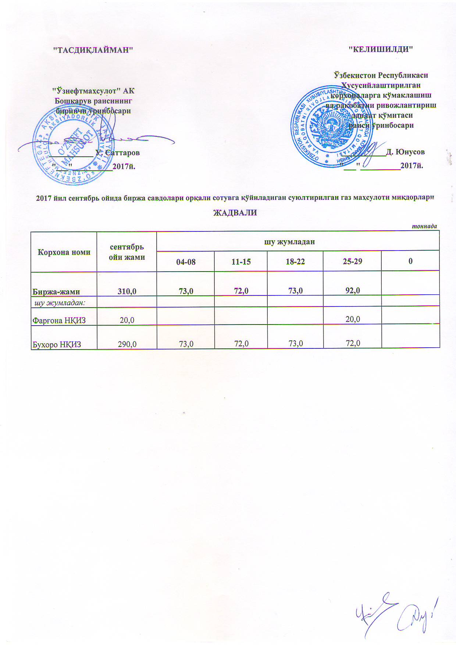
2017 йил сентябрь ойида биржа савдолари орқали сотувга қўйиладиган суюлтирилган газ маҳсулоти миқдорлари ЖАДВАЛИ
 |  |  |  |  |  | тоннада
Корхона номи | сентябрь ойи жами | шу жумладан
 |  | 04-08 | 11-15 | 18-22 | 25-29 | 0
Биржа-жами | 310.0 | 73.0 | 72.0 | 73.0 | 92.0
шу жумладан:
Фарғона НҚИЗ | 20.0 |  |  |  | 20.0
Бухоро НҚИЗ | 290.0 | 73.0 | 72.0 | 73.0 | 72.0

